Feuil1
PROFIL métrique ISO |  | Filetage à pas gros (boulonnerie et autres applications courantes) - Tolérance 6H/6g (µm)
diamètre ext vis |  | diamètre sur flancs (au milieu) | tolérance sur d2 vis |  |  |  | tolérance sur D2 écrou |  |  |  | tolérance sur D1 (diam intérieur écrou) |  |  |  |  | diamètre fond de filet vis | profondeur de coupe vis | rayon fond de filet vis | profondeur de filet si chariot à 30°
d ou D | P = pas | d2 = D2 | max |  | min |  | max |  | min |  | D1 | max | min |  | H | d3 | 1,2268 P | 0,1443P | prof/cos(pi/6)
1.6 | 0.35 | 1.373 | -19 | 1.354 | -82 | 1.291 | 85 | 1.458 | 0 | 1.291 | 1.221 | 100 | 0 | 1.221 | 1.386 | 1.171 | 0.429 | 0.051 | 0.496
2 | 0.4 | 1.740 | -19 | 1.721 | -86 | 1.654 | 90 | 1.830 | 0 | 1.654 | 1.567 | 112 | 0 | 1.567 | 1.732 | 1.509 | 0.491 | 0.058 | 0.567
2.5 | 0.5 | 2.175 | -20 | 2.155 | -91 | 2.084 | 95 | 2.270 | 0 | 2.084 | 1.959 | 125 | 0 | 1.959 | 2.165 | 1.887 | 0.613 | 0.072 | 0.708
3 | 0.5 | 2.675 | -20 | 2.655 | -95 | 2.580 | 100 | 2.775 | 0 | 2.580 | 2.459 | 140 | 0 | 2.459 | 2.598 | 2.387 | 0.613 | 0.072 | 0.708
4 | 0.7 | 3.545 | -22 | 3.523 | -112 | 3.433 | 118 | 3.663 | 0 | 3.433 | 3.242 | 180 | 0 | 3.242 | 3.464 | 3.141 | 0.859 | 0.101 | 0.992
5 | 0.8 | 4.480 | -24 | 4.456 | -119 | 4.361 | 125 | 4.605 | 0 | 4.361 | 4.134 | 200 | 0 | 4.134 | 4.330 | 4.019 | 0.981 | 0.115 | 1.133
6 | 1 | 5.351 | -26 | 5.325 | -138 | 5.213 | 150 | 5.501 | 0 | 5.213 | 4.918 | 235 | 0 | 4.918 | 5.196 | 4.773 | 1.227 | 0.144 | 1.417
8 | 1.25 | 7.188 | -28 | 7.160 | -146 | 7.042 | 160 | 7.348 | 0 | 7.042 | 6.647 | 265 | 0 | 6.647 | 6.928 | 6.467 | 1.533 | 0.180 | 1.771
10 | 1.5 | 9.026 | -32 | 8.994 | -164 | 8.862 | 180 | 9.206 | 0 | 8.862 | 8.376 | 300 | 0 | 8.376 | 8.660 | 8.160 | 1.840 | 0.216 | 2.125
12 | 1.75 | 10.863 | -34 | 10.829 | -184 | 10.679 | 200 | 11.063 | 0 | 10.679 | 10.106 | 335 | 0 | 10.106 | 10.392 | 9.853 | 2.147 | 0.253 | 2.479
14 | 2 | 12.701 | -38 | 12.663 | -198 | 12.503 | 212 | 12.913 | 0 | 12.503 | 11.835 | 375 | 0 | 11.835 | 12.124 | 11.546 | 2.454 | 0.289 | 2.833
16 | 2 | 14.701 | -38 | 14.663 | -198 | 14.503 | 212 | 14.913 | 0 | 14.503 | 13.835 | 375 | 0 | 13.835 | 13.856 | 13.546 | 2.454 | 0.289 | 2.833
18 | 2.5 | 16.376 | -42 | 16.334 | -212 | 16.164 | 224 | 16.600 | 0 | 16.164 | 15.294 | 450 | 0 | 15.294 | 15.588 | 14.933 | 3.067 | 0.361 | 3.541
20 | 2.5 | 18.376 | -42 | 18.334 | -212 | 18.164 | 224 | 18.600 | 0 | 18.164 | 17.294 | 450 | 0 | 17.294 | 17.320 | 16.933 | 3.067 | 0.361 | 3.541
22 | 2.5 | 20.376 | -42 | 20.334 | -212 | 20.164 | 224 | 20.600 | 0 | 20.164 | 19.294 | 450 | 0 | 19.294 | 19.052 | 18.933 | 3.067 | 0.361 | 3.541
24 | 3 | 22.052 | -48 | 22.004 | -248 | 21.804 | 265 | 22.317 | 0 | 21.804 | 20.753 | 500 | 0 | 20.753 | 20.784 | 20.320 | 3.680 | 0.433 | 4.250
27 | 3 | 25.052 | -48 | 25.004 | -248 | 24.804 | 265 | 25.317 | 0 | 24.804 | 23.753 | 500 | 0 | 23.753 | 23.382 | 23.320 | 3.680 | 0.433 | 4.250
30 | 3.5 | 27.727 | -53 | 27.674 | -265 | 27.462 | 280 | 28.007 | 0 | 27.462 | 26.211 | 560 | 0 | 26.211 | 25.980 | 25.706 | 4.294 | 0.505 | 4.958
33 | 3.5 | 30.727 | -53 | 30.674 | -265 | 30.462 | 280 | 31.007 | 0 | 30.462 | 29.211 | 560 | 0 | 29.211 | 28.578 | 28.706 | 4.294 | 0.505 | 4.958
36 | 4 | 33.402 | -60 | 33.342 | -284 | 33.118 | 300 | 33.702 | 0 | 33.118 | 31.670 | 600 | 0 | 31.670 | 31.176 | 31.093 | 4.907 | 0.577 | 5.666
39 | 4 | 36.402 | -60 | 36.342 | -284 | 36.118 | 300 | 36.702 | 0 | 36.118 | 34.670 | 600 | 0 | 34.670 | 33.774 | 34.093 | 4.907 | 0.577 | 5.666
42 | 4.5 | 39.077 | -63 | 39.014 | -299 | 38.778 | 315 | 39.392 | 0 | 38.778 | 37.129 | 670 | 0 | 37.129 | 36.372 | 36.479 | 5.521 | 0.649 | 6.375
45 | 4.5 | 42.077 | -63 | 42.014 | -299 | 41.778 | 315 | 42.392 | 0 | 41.778 | 40.129 | 670 | 0 | 40.129 | 38.970 | 39.479 | 5.521 | 0.649 | 6.375
48 | 5 | 44.753 | -72 | 44.680 | -322 | 44.430 | 334 | 45.087 | 0 | 44.430 | 42.588 | 710 | 0 | 42.588 | 41.568 | 41.866 | 6.134 | 0.722 | 7.083
52 | 5 | 48.753 | -72 | 48.680 | -322 | 48.430 | 334 | 49.087 | 0 | 48.430 | 46.588 | 710 | 0 | 46.588 | 45.032 | 45.866 | 6.134 | 0.722 | 7.083
56 | 5.5 | 52.428 | -75 | 52.353 | -240 | 52.188 | 355 | 52.783 | 0 | 52.188 | 50.046 | 750 | 0 | 50.046 | 48.496 | 49.253 | 6.747 | 0.794 | 7.791
60 | 5.5 | 56.428 | -75 | 56.353 | -240 | 56.188 | 355 | 56.783 | 0 | 56.188 | 54.046 | 750 | 0 | 54.046 | 51.960 | 53.253 | 6.747 | 0.794 | 7.791
64 | 6 | 60.103 | -80 | 60.023 | -360 | 59.743 | 375 | 60.478 | 0 | 59.743 | 57.505 | 800 | 0 | 57.505 | 55.424 | 56.639 | 7.361 | 0.866 | 8.500

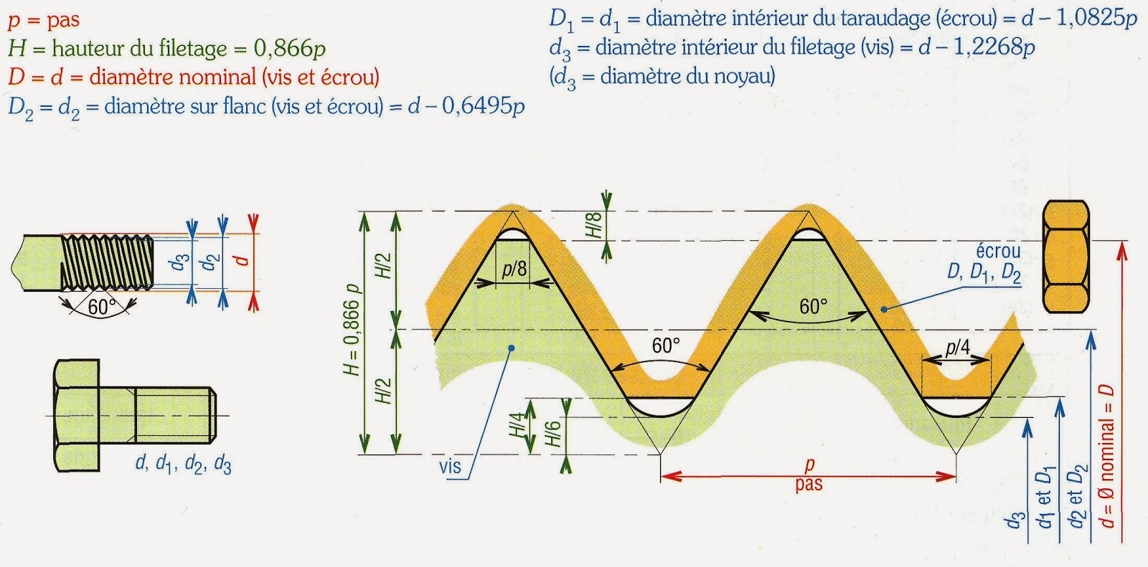
éviter l'emploi

